Exo11
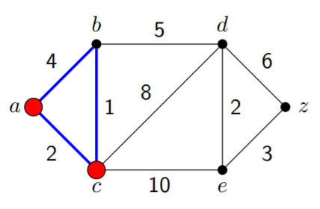
S | a | b | c | d | e | z
 | 0 | ∞ | ∞ | ∞ | ∞ | ∞
a | 0 | 4 | 2 | ∞ | ∞ | ∞
c | 0 | 3 | 2

Exo12
Xác định dường đi ngắn nhất từ a đến các đỉnh còn lại

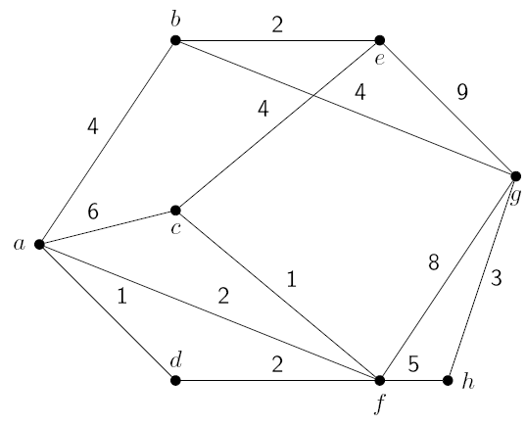
 | S | a | b | c | d | e | f | g | h
 |  | 0 | ∞ | ∞ | ∞ | ∞ | ∞ | ∞ | ∞
 | a | 0 | 44

Exo13
Xác định đường đi ngắn nhất từ e đến các đỉnh còn lại
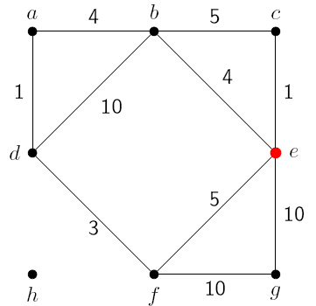
 | S | a | b | c | d | e | f | g | h

Exo14
Xác định đường đi ngắn nhất từ a đến các đỉnh còn lại

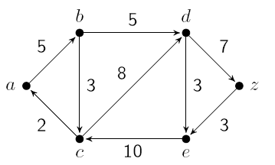
 | S | a | b | c | d | e | f | g | h

